Estadísticas
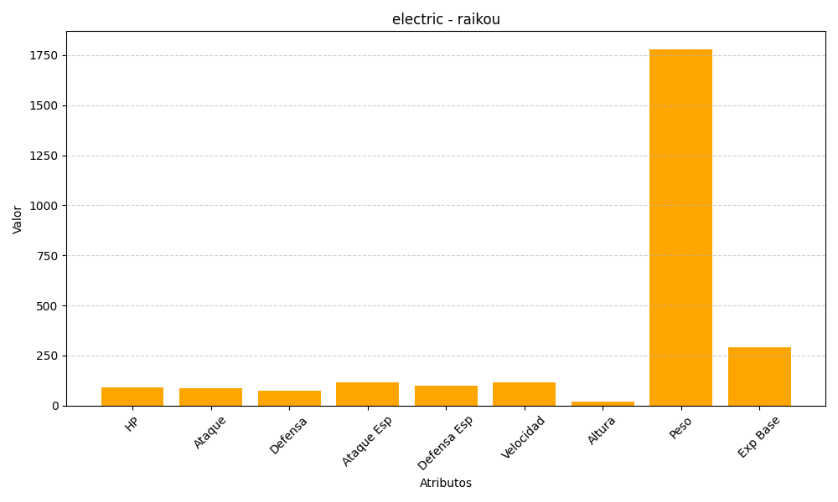
ID | Nombre | Tipo | HP | Ataque | Defensa | Ataque Especial | Defensa Especial | Velocidad | Altura | Peso | Experiencia Base
243 | raikou | electric | 90 | 85 | 75 | 115 | 100 | 115 | 19 | 1780 | 290

